Log Produk
Foto Produk | Tanggal | Jam | Shift | Warna Produk
 | 2026-03-06 | 23:07:01 | Shift 3 (23:00-07:00) | bongkahan
 | 2026-03-06 | 23:09:11 | Shift 3 (23:00-07:00) | bongkahan
 | 2026-03-06 | 23:09:52 | Shift 3 (23:00-07:00) | bongkahan
 | 2026-03-06 | 23:10:44 | Shift 3 (23:00-07:00) | bongkahan
 | 2026-03-06 | 23:11:18 | Shift 3 (23:00-07:00) | bongkahan
 | 2026-03-06 | 23:14:16 | Shift 3 (23:00-07:00) | bongkahan
 | 2026-03-06 | 23:21:22 | Shift 3 (23:00-07:00) | bongkahan
 | 2026-03-06 | 23:29:30 | Shift 3 (23:00-07:00) | bongkahan
 | 2026-03-06 | 23:31:13 | Shift 3 (23:00-07:00) | bongkahan
 | 2026-03-06 | 23:32:41 | Shift 3 (23:00-07:00) | bongkahan
 | 2026-03-06 | 23:33:24 | Shift 3 (23:00-07:00) | bongkahan
 | 2026-03-06 | 23:35:16 | Shift 3 (23:00-07:00) | bongkahan
 | 2026-03-06 | 23:45:01 | Shift 3 (23:00-07:00) | bongkahan
 | 2026-03-06 | 23:46:51 | Shift 3 (23:00-07:00) | bongkahan
 | 2026-03-06 | 23:48:44 | Shift 3 (23:00-07:00) | bongkahan
 | 2026-03-06 | 23:50:01 | Shift 3 (23:00-07:00) | bongkahan
 | 2026-03-06 | 23:55:17 | Shift 3 (23:00-07:00) | bongkahan
 | 2026-03-06 | 23:56:36 | Shift 3 (23:00-07:00) | bongkahan
 | 2026-03-06 | 23:57:49 | Shift 3 (23:00-07:00) | bongkahan
 | 2026-03-06 | 23:59:54 | Shift 3 (23:00-07:00) | bongkahan
 | 2026-03-07 | 00:02:41 | Shift 3 (23:00-07:00) | bongkahan
 | 2026-03-07 | 00:03:20 | Shift 3 (23:00-07:00) | bongkahan
 | 2026-03-07 | 00:04:46 | Shift 3 (23:00-07:00) | bongkahan
 | 2026-03-07 | 00:06:02 | Shift 3 (23:00-07:00) | bongkahan
 | 2026-03-07 | 00:09:38 | Shift 3 (23:00-07:00) | bongkahan
 | 2026-03-07 | 00:11:47 | Shift 3 (23:00-07:00) | bongkahan
 | 2026-03-07 | 00:13:12 | Shift 3 (23:00-07:00) | bongkahan
 | 2026-03-07 | 00:15:39 | Shift 3 (23:00-07:00) | bongkahan
 | 2026-03-07 | 00:16:18 | Shift 3 (23:00-07:00) | bongkahan
 | 2026-03-07 | 00:18:58 | Shift 3 (23:00-07:00) | bongkahan
 | 2026-03-07 | 00:19:49 | Shift 3 (23:00-07:00) | bongkahan
 | 2026-03-07 | 00:24:12 | Shift 3 (23:00-07:00) | bongkahan
 | 2026-03-07 | 00:26:51 | Shift 3 (23:00-07:00) | bongkahan
 | 2026-03-07 | 00:28:00 | Shift 3 (23:00-07:00) | bongkahan
 | 2026-03-07 | 00:31:18 | Shift 3 (23:00-07:00) | bongkahan
 | 2026-03-07 | 00:33:40 | Shift 3 (23:00-07:00) | bongkahan
 | 2026-03-07 | 00:34:10 | Shift 3 (23:00-07:00) | bongkahan
 | 2026-03-07 | 00:34:44 | Shift 3 (23:00-07:00) | bongkahan
 | 2026-03-07 | 00:35:15 | Shift 3 (23:00-07:00) | bongkahan
 | 2026-03-07 | 00:35:45 | Shift 3 (23:00-07:00) | bongkahan
 | 2026-03-07 | 00:37:02 | Shift 3 (23:00-07:00) | bongkahan
 | 2026-03-07 | 00:37:45 | Shift 3 (23:00-07:00) | bongkahan
 | 2026-03-07 | 00:47:53 | Shift 3 (23:00-07:00) | bongkahan
 | 2026-03-07 | 00:51:11 | Shift 3 (23:00-07:00) | bongkahan
 | 2026-03-07 | 00:54:38 | Shift 3 (23:00-07:00) | bongkahan
 | 2026-03-07 | 00:55:47 | Shift 3 (23:00-07:00) | bongkahan
 | 2026-03-07 | 00:56:17 | Shift 3 (23:00-07:00) | bongkahan
 | 2026-03-07 | 00:58:26 | Shift 3 (23:00-07:00) | bongkahan
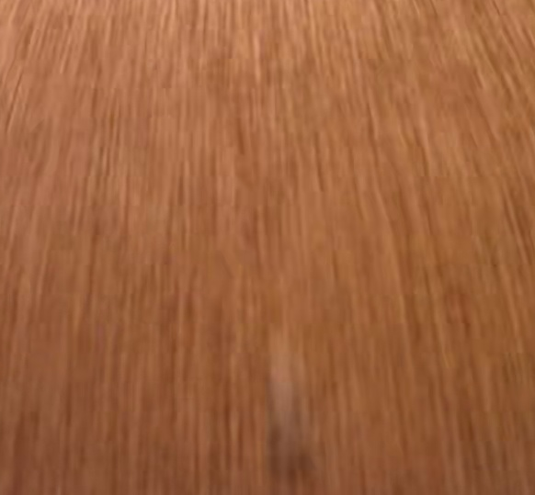 | 2026-03-07 | 00:59:27 | Shift 3 (23:00-07:00) | bongkahan
 | 2026-03-07 | 01:07:38 | Shift 3 (23:00-07:00) | bongkahan
 | 2026-03-07 | 01:28:12 | Shift 3 (23:00-07:00) | bongkahan
 | 2026-03-07 | 01:53:04 | Shift 3 (23:00-07:00) | bongkahan
 | 2026-03-07 | 01:55:09 | Shift 3 (23:00-07:00) | bongkahan
 | 2026-03-07 | 02:12:20 | Shift 3 (23:00-07:00) | bongkahan
 | 2026-03-07 | 02:28:25 | Shift 3 (23:00-07:00) | bongkahan
 | 2026-03-07 | 02:32:31 | Shift 3 (23:00-07:00) | bongkahan
 | 2026-03-07 | 03:29:31 | Shift 3 (23:00-07:00) | bongkahan
 | 2026-03-07 | 03:30:39 | Shift 3 (23:00-07:00) | bongkahan
 | 2026-03-07 | 03:34:15 | Shift 3 (23:00-07:00) | bongkahan
 | 2026-03-07 | 03:44:40 | Shift 3 (23:00-07:00) | bongkahan
 | 2026-03-07 | 03:48:46 | Shift 3 (23:00-07:00) | bongkahan
 | 2026-03-07 | 03:51:34 | Shift 3 (23:00-07:00) | bongkahan
 | 2026-03-07 | 03:54:35 | Shift 3 (23:00-07:00) | bongkahan
 | 2026-03-07 | 03:55:49 | Shift 3 (23:00-07:00) | bongkahan
 | 2026-03-07 | 04:00:42 | Shift 3 (23:00-07:00) | bongkahan
 | 2026-03-07 | 04:02:34 | Shift 3 (23:00-07:00) | bongkahan
 | 2026-03-07 | 04:05:09 | Shift 3 (23:00-07:00) | bongkahan
 | 2026-03-07 | 04:08:32 | Shift 3 (23:00-07:00) | bongkahan
 | 2026-03-07 | 04:36:09 | Shift 3 (23:00-07:00) | bongkahan
 | 2026-03-07 | 05:17:20 | Shift 3 (23:00-07:00) | bongkahan
 | 2026-03-07 | 05:27:52 | Shift 3 (23:00-07:00) | bongkahan
 | 2026-03-07 | 05:30:59 | Shift 3 (23:00-07:00) | bongkahan
 | 2026-03-07 | 05:34:09 | Shift 3 (23:00-07:00) | bongkahan
 | 2026-03-07 | 05:43:25 | Shift 3 (23:00-07:00) | bongkahan
 | 2026-03-07 | 05:47:47 | Shift 3 (23:00-07:00) | bongkahan
 | 2026-03-07 | 06:07:37 | Shift 3 (23:00-07:00) | bongkahan
 | 2026-03-07 | 06:11:44 | Shift 3 (23:00-07:00) | bongkahan
 | 2026-03-07 | 06:45:51 | Shift 3 (23:00-07:00) | bongkahan
 | 2026-03-07 | 06:47:17 | Shift 3 (23:00-07:00) | bongkahan
 | 2026-03-07 | 06:50:28 | Shift 3 (23:00-07:00) | bongkahan
 | 2026-03-07 | 06:56:26 | Shift 3 (23:00-07:00) | bongkahan
 | 2026-03-07 | 06:57:17 | Shift 3 (23:00-07:00) | bongkahan
 | 2026-03-07 | 06:59:11 | Shift 3 (23:00-07:00) | bongkahan
 | 2026-03-07 | 06:59:41 | Shift 3 (23:00-07:00) | bongkahan

